Estadísticas
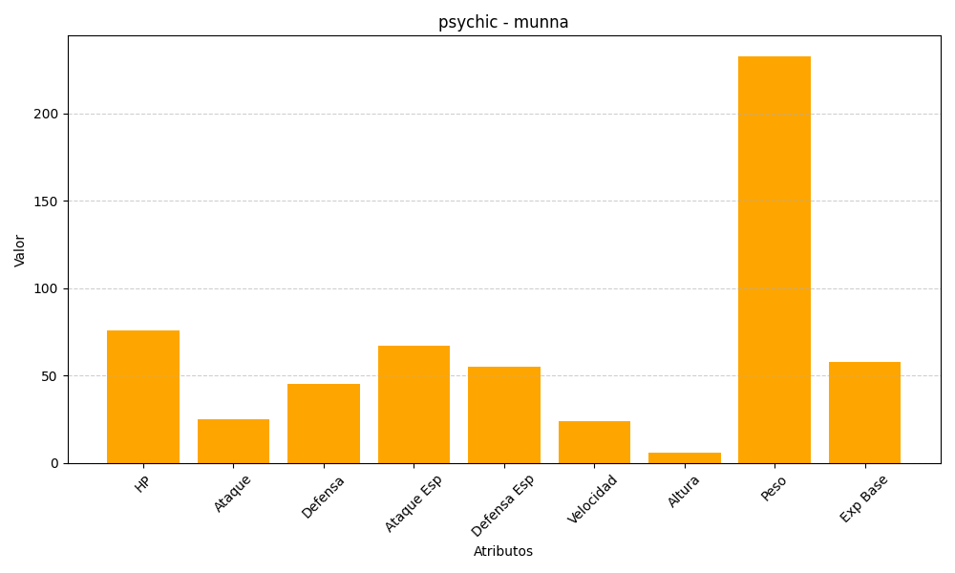
ID | Nombre | Tipo | HP | Ataque | Defensa | Ataque Especial | Defensa Especial | Velocidad | Altura | Peso | Experiencia Base
517 | munna | psychic | 76 | 25 | 45 | 67 | 55 | 24 | 6 | 233 | 58

